Sheet1
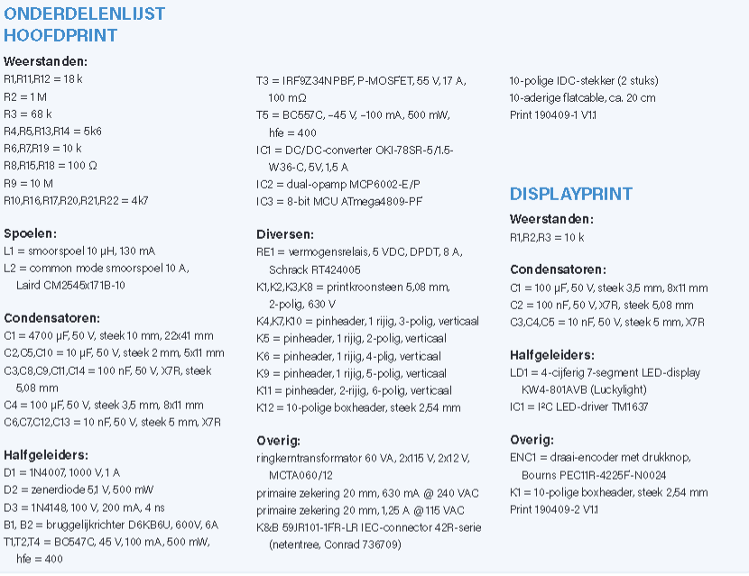
Doordat de keuze werd gemaakt om het project niet af te werken zijn er geen aankopen gebeurd en kunnen er geen bedragen aan vastgehangen worden

Dit is een overzicht van materialen die anders zouden aangekocht zijn geweest met een paar uitzonderingen onder andere
de Rotary encoder en7 segment display (de specifieke onderdeelnummer kan in de altium bestand worden teruggevonden.)

